Regras-PontosNaoAjustados
REGRAS DE CÁLCULO DOS PONTOS DE CASO DE USO NÃO AJUSTADOS (UUCP - UNAJUSTED USE CASE POINTS)

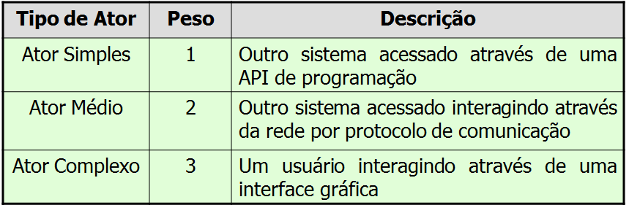
CLASSIFICAÇÃO DE PESOS DE CASOS DE USO |  |  | CLASSIFICAÇÃO DO PESO DOS ATORES

EXEMPLO DE CÁLCULO DO PESO DOS CASOS DE USO TOTAIS DO PROJETO |  |  | EXEMPLO DE CÁLCULO DO PESO DOS ATORES DOS CASOS DE USO TOTAIS DO PROJETO

CÁLCULO DOS CASOS DE USO NÃO AJUSTADOS: | UUCP = UAW + UUCW
EXEMPLO DO CÁLCULO DOS CASOS DE USO NÃO AJUSTADOS: |  | UUCP = 12 + 210 = 222

Regras-AjusteComlexSW
APURAÇÃO E APLICAÇÃO DE AJUSTE TÉCNICO DE PROJETO, POR FATORES NÃO FUNCIONAIS DO SOFTWARE – Technical Complecity Factor (TCF)

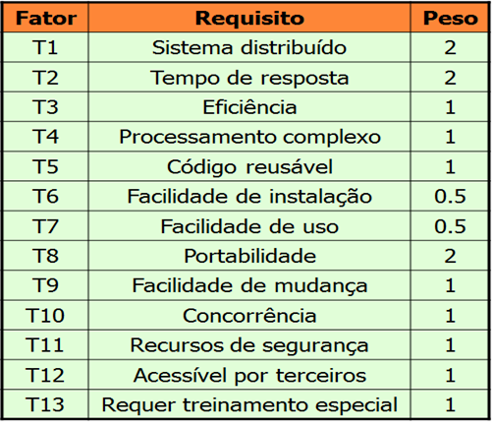
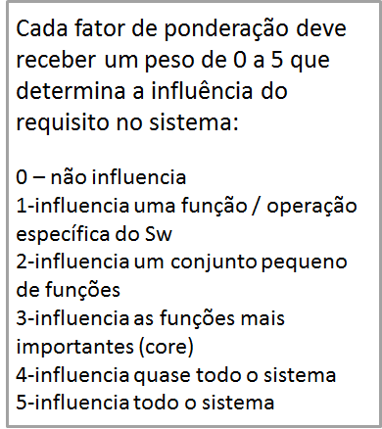
PESO PADRÃO DOS FATORES DE AJUSTE PARA CÁLCULO DO TCF | EXEMPLO DE PONDERAÇÃO DOS FATORES DE INFLUÊNCIA
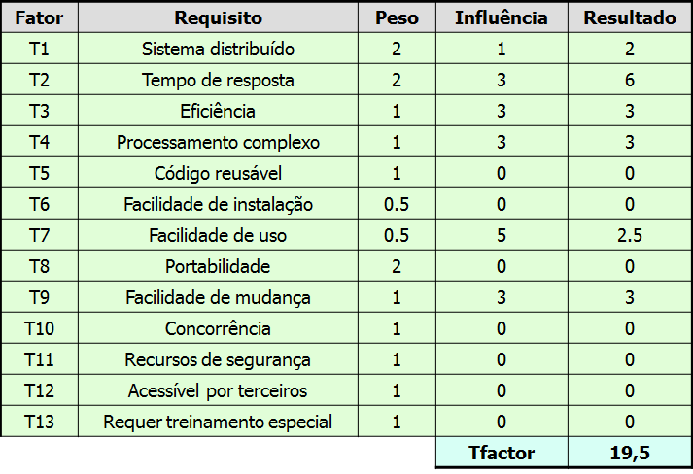

Dicas de preenchimento abaixo*

QUANTO MAIOR A PONTUAÇÃO, MAIOR ADIFICULDADE PARA O PROJETO DE SOFTWARE
TCF = 0.6 + (0.01 X Tfactor)

*Dicas de preenchimento do Tfactor:
Sistema distribuído diz respeito a necessidade do software trabalhar com bancos de dados ou processamento em mais de um computador.
Tempo de resposta é relativo aos segundos que uma aplicação demora para responder a uma interação.
Eficiência diz respeito ao esforço que o usuário tem que fazer navegando em telas, por exemplo, para realizar a sua atividade no sistema (relação com design de aplicação).
Processamento complexo é relativo a quantidade e complexidade lógica da aplicação (cálculos, desvios lógicos, pontos de decisão).
Reuso aponta se o software deve ser projetado para ser consumido/chamado por outras aplicações.
Facilidade de instalação considera exige algum recurso especial para instalação à distância ou inteligência de upgrade.
Facilidade de uso aponta se a aplicação deve ser auto compreensível ou deve conter auxílios on line.
Portabilidade é a necessidade de rodar em diferentes plataformas de sistema operacional e bancos de dados.
Facilidade de mudança considera a flexibilidade da aplicação para atender mudanças de regras de negócio, tais como parametrizações de configurações.
Concorrência avalia a possibilidade de uso paralelo por diversos atores, gerando competição por recursos e exigindo proteção contra bloqueios por espera sem fim (dead lock).
Recursos de segurança, avalia se são necessários mecanismos de embaralhamento de dados e proteção especial de acesso (tunelamento, criptografia, recuperação contra desastres e falhas, etc.).
Acessível a terceiros considera necessidades de comunicação remota (redes).
Requer treinamento especial aponta se o uso da aplicação será desafiador para o usuário final, devido a questões de capacitação desse público usuário, o que exige mais cuidado na confecção de telas e na preparação do material de apoio e treinamento, partes integrantes do produto final.

Regras-AjusteComplexProcesso
APURAÇÃO E APLICAÇÃO DE AJUSTE TÉCNICO DE PROCESSO DE SOFTWARE (ECF - ENVIRONMENTAL COMPLEXITY FACTOR)

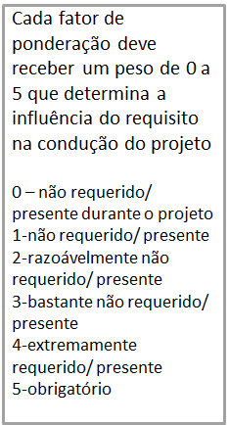
PESO PADRÃO DOS FATORES DE AJUSTE PARA CÁLCULO DO ECF | EXEMPLO DE PONDERAÇÃO DOS FATORES DE INFLUÊNCIA
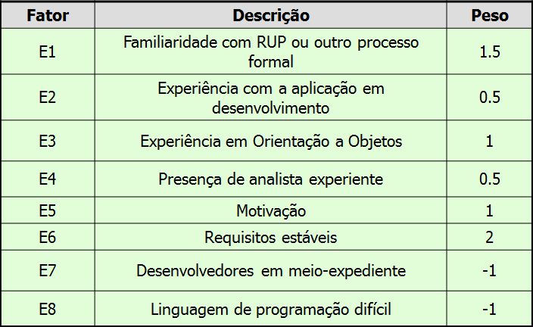
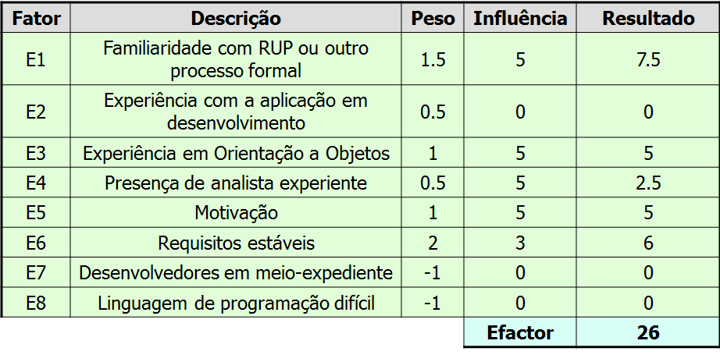

QUANTO MAIOR A PONTUAÇÃO, MAIOR ADIFICULDADE PARA O PROJETO DE SOFTWARE
ECF = 1.4 + (-0.03 x Efactor)

